Ranking PiN_DMC>3,5T
PZPM |  |  |  |  |  | 2026-02-10
Pierwsze rejestracje NOWYCH przyczep i naczep* o DMC>3,5T, udział w rynku %
First Registrations of NEW Trailers & Semi-Trailers with GVW>3.5T, Market Share %
Pozycja | Marka | Rok narastająco Styczeń - Styczeń
 |  | YTD January - January
 |  | 2026 |  | 2025 |  | Zmiana % r/r
No. | Make
 |  | Ogółem | Udział % | Ogółem | Udział % | Change % y/y
 |  | Total | Mkt shr % | Total | Mkt shr %
1 | KOEGEL | 225 | 17.70% | 134 | 10.73% | 67.9%
2 | KRONE | 212 | 16.68% | 159 | 12.73% | 33.3%
3 | WIELTON | 201 | 15.81% | 128 | 10.25% | 57.0%
4 | SCHMITZ CARGOBULL | 196 | 15.42% | 341 | 27.30% | -42.5%
5 | WECON | 55 | 4.33% | 42 | 3.36% | 31.0%
6 | KAESSBOHRER | 35 | 2.75% | 58 | 4.64% | -39.7%
7 | D-TEC | 26 | 2.05% | 8 | 0.64% | 225.0%
8 | KEMPF | 24 | 1.89% | 29 | 2.32% | -17.2%
9 | SCHWARZMUELLER | 23 | 1.81% | 27 | 2.16% | -14.8%
10 | FLIEGL | 15 | 1.18% | 29 | 2.32% | -48.3%
11 | BODEX | 14 | 1.10% | 39 | 3.12% | -64.1%
12 | CIMC | 12 | 0.94% | 0 | 0.00%
 | ZASŁAW | 12 | 0.94% | 14 | 1.12% | -14.3%
14 | INTER CARS - FEBER | 11 | 0.87% | 13 | 1.04% | -15.4%
 | GT TRAILERS/GNIOTPOL | 11 | 0.87% | 6 | 0.48% | 83.3%
16 | STAS | 10 | 0.79% | 14 | 1.12% | -28.6%
17 | LAG | 9 | 0.71% | 2 | 0.16% | 350.0%
 | MHS | 9 | 0.71% | 10 | 0.80% | -10.0%
 | MEGA | 9 | 0.71% | 13 | 1.04% | -30.8%
20 | JANMIL | 8 | 0.63% | 6 | 0.48% | 33.3%
 | Pozostałe / Others | 154 | 12.1% | 177 | 14.2% | -13.0%
 | OGÓŁEM / TOTAL | 1,271 | 100% | 1,249 | 100% | 1.8%
*/ bez rejestracji czasowych
Źródło: analizy PZPM na podstawie CEP
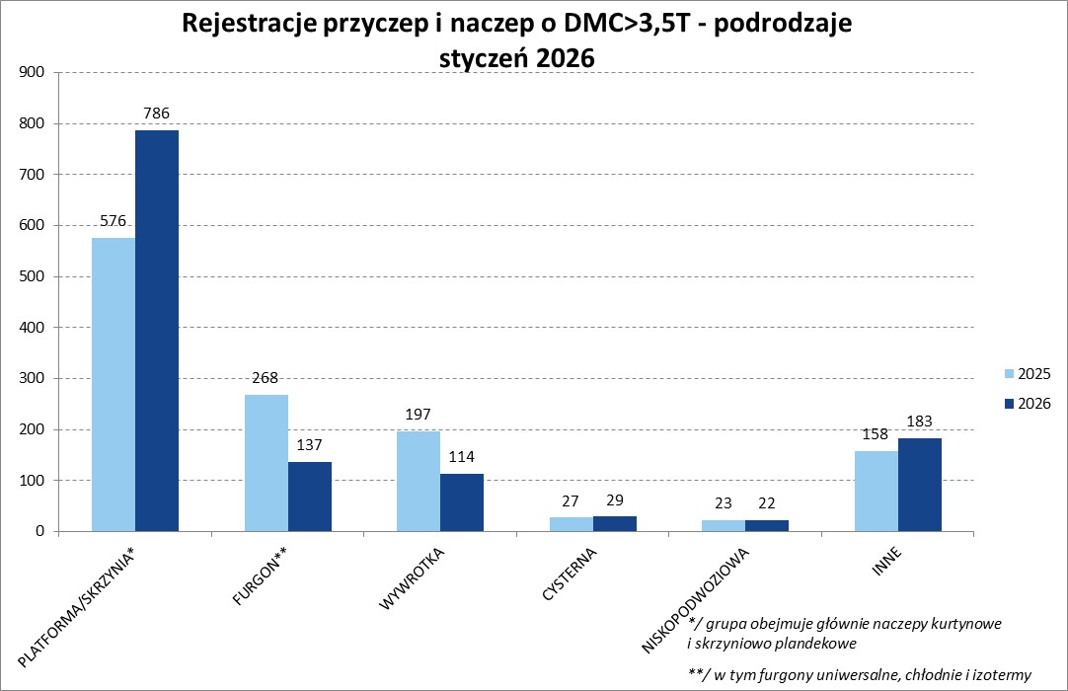

Ranking Naczepy DMC>3,5T
PZPM |  |  |  |  |  | 2026-02-10
Pierwsze rejestracje NOWYCH naczep* o DMC>3,5T, udział w rynku %
First Registrations of NEW Semi-Trailers with GVW>3.5T, Market Share %
Pozycja | Marka | Rok narastająco Styczeń - Styczeń
 |  | YTD January - January
 |  | 2026 |  | 2025 |  | Zmiana % r/r
No. | Make
 |  | Ogółem | Udział % | Ogółem | Udział % | Change % y/y
 |  | Total | Mkt shr % | Total | Mkt shr %
1 | KOEGEL | 225 | 20.2% | 134 | 12.23% | 67.9%
2 | KRONE | 212 | 19.0% | 158 | 14.42% | 34.2%
3 | SCHMITZ CARGOBULL | 196 | 17.6% | 340 | 31.02% | -42.4%
4 | WIELTON | 170 | 15.3% | 104 | 9.49% | 63.5%
5 | KAESSBOHRER | 26 | 2.3% | 56 | 5.11% | -53.6%
 | D-TEC | 26 | 2.3% | 8 | 0.73% | 225.0%
7 | KEMPF | 24 | 2.2% | 29 | 2.65% | -17.2%
8 | SCHWARZMUELLER | 23 | 2.1% | 25 | 2.28% | -8.0%
9 | BODEX | 14 | 1.3% | 37 | 3.38% | -62.2%
10 | CIMC | 12 | 1.1% | 0 | 0.00%
11 | INTER CARS - FEBER | 11 | 1.0% | 13 | 1.19% | -15.4%
 | FLIEGL | 11 | 1.0% | 26 | 2.37% | -57.7%
13 | STAS | 10 | 0.9% | 14 | 1.28% | -28.6%
14 | MEGA | 9 | 0.8% | 13 | 1.19% | -30.8%
 | LAG | 9 | 0.8% | 2 | 0.18% | 350.0%
 | ZASŁAW | 9 | 0.8% | 14 | 1.28% | -35.7%
17 | JANMIL | 8 | 0.7% | 6 | 0.55% | 33.3%
18 | FAYMONVILLE | 7 | 0.6% | 1 | 0.09% | 600.0%
19 | FFB FELDBINDER | 6 | 0.5% | 3 | 0.27% | 100.0%
 | KRAKER | 6 | 0.5% | 7 | 0.64% | -14.3%
 | Pozostałe / Others | 99 | 8.9% | 106 | 9.7% | -6.6%
 | OGÓŁEM / TOTAL | 1,113 | 100% | 1,096 | 100% | 1.6%
*/ bez rejestracji czasowych
Źródło: analizy PZPM na podstawie CEP
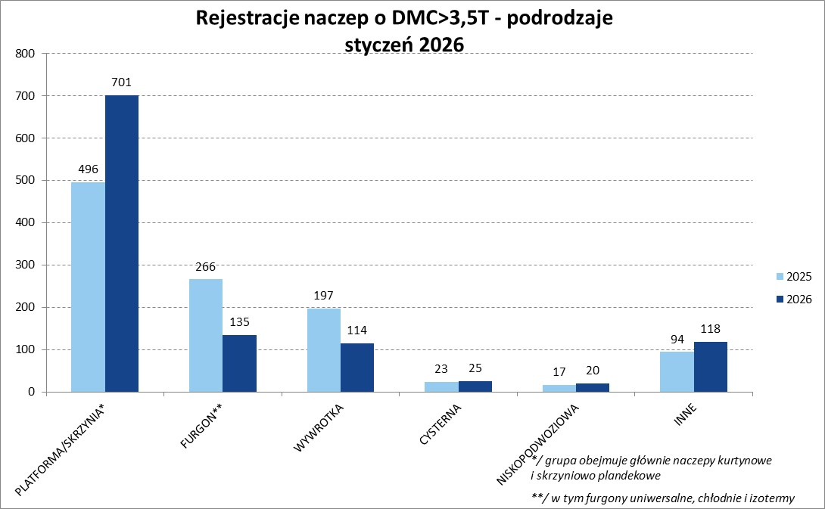

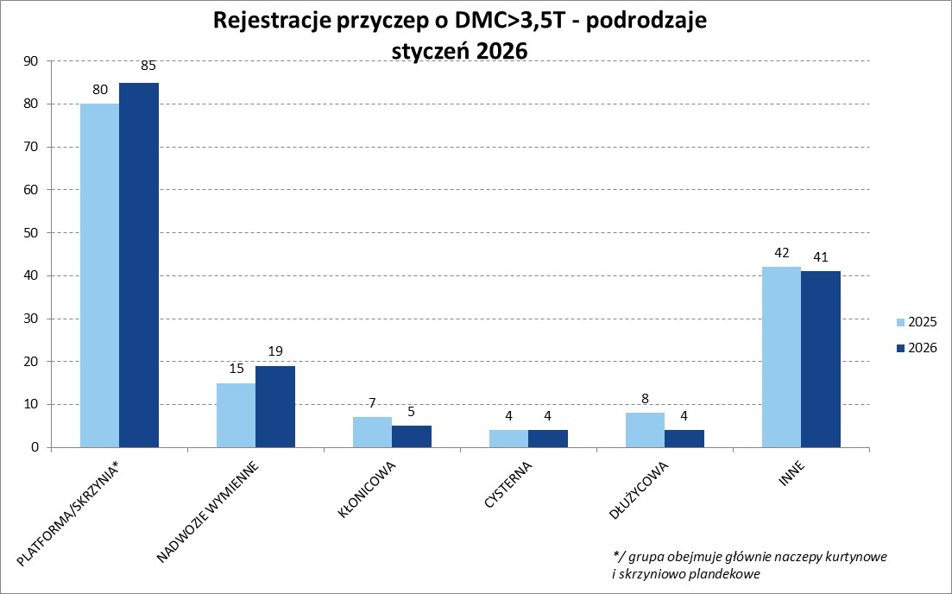

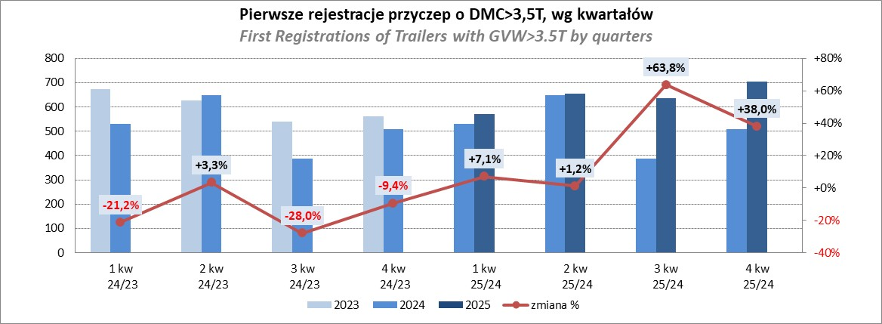

Przyczepy lekkie
PZPM |  |  |  |  |  | 2026-02-10
Pierwsze rejestracje NOWYCH przyczep lekkich*, udział w rynku %
First Registrations of NEW Light Trailers, Market Share %
Pozycja | Marka | Rok narastająco Styczeń - Styczeń
 |  | YTD January - January
 |  | 2026 |  | 2025 |  | Zmiana % r/r
No. | Make
 |  | Ogółem | Udział % | Ogółem | Udział % | Change % y/y
 |  | Total | Mkt shr % | Total | Mkt shr %
1 | NEPTUN-SORELPOL | 654 | 23.06% | 739 | 25.20% | -11.5%
2 | TEMARED | 499 | 17.60% | 606 | 20.66% | -17.7%
3 | BRENDERUP-THULE TRAILERS | 190 | 6.70% | 189 | 6.44% | 0.5%
4 | NIEWIADÓW | 174 | 6.14% | 150 | 5.11% | 16.0%
5 | ZASŁAW | 166 | 5.85% | 187 | 6.38% | -11.2%
6 | FARO | 163 | 5.75% | 166 | 5.66% | -1.8%
7 | RYDWAN | 101 | 3.56% | 112 | 3.82% | -9.8%
8 | MARTZ | 86 | 3.03% | 75 | 2.56% | 14.7%
9 | UNITED TRAILERS | 79 | 2.79% | 0 | 0.00%
10 | WIOLA | 66 | 2.33% | 66 | 2.25% | 0.0%
11 | FRACHT | 61 | 2.15% | 81 | 2.76% | -24.7%
12 | VESTA POLSKA | 44 | 1.55% | 0 | 0.00%
13 | WIDPOL | 35 | 1.23% | 36 | 1.23% | -2.8%
14 | BLYSS | 34 | 1.20% | 24 | 0.82% | 41.7%
 | CARRO | 34 | 1.20% | 17 | 0.58% | 100.0%
16 | STIM | 32 | 1.13% | 41 | 1.40% | -22.0%
17 | TOP TRAILER | 26 | 0.92% | 21 | 0.72% | 23.8%
18 | LORRIES | 24 | 0.85% | 32 | 1.09% | -25.0%
19 | SIDECAR | 23 | 0.81% | 19 | 0.65% | 21.1%
 | MASTER-TECH | 23 | 0.81% | 29 | 0.99% | -20.7%
 | SIDECAR | 322 | 11.4% | 343 | 11.7% | -6.1%
 | OGÓŁEM / TOTAL | 2,836 | 100% | 2,933 | 100% | -3.3%
*/ bez rejestracji czasowych
Źródło: analizy PZPM na podstawie CEP
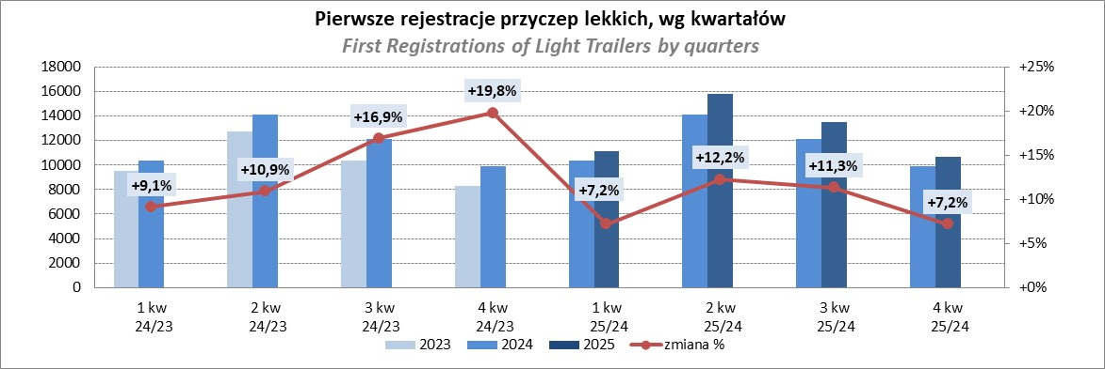

Ranking_P-CR
PZPM |  |  |  |  |  | 2026-02-10
Pierwsze rejestracje NOWYCH przyczep ciężarowych rolniczych*, udział w rynku %
First Registrations of NEW Agricultural Trailers, Market Share %
Pozycja | Marka | Rok narastająco Styczeń - Styczeń
 |  | YTD January - January
 |  | 2026 |  | 2025 |  | Zmiana % r/r
No. | Make
 |  | Ogółem | Udział % | Ogółem | Udział % | Change % y/y
 |  | Total | Mkt shr % | Total | Mkt shr %
1 | MEPROZET | 133 | 25.00% | 13 | 3.13% | 923.1%
2 | PRONAR | 98 | 18.42% | 120 | 28.85% | -18.3%
3 | POMOT | 69 | 12.97% | 10 | 2.40% | 590.0%
4 | METAL-FACH | 62 | 11.65% | 64 | 15.38% | -3.1%
5 | ZASŁAW | 17 | 3.20% | 12 | 2.88% | 41.7%
6 | AGROMET PILMET | 14 | 2.63% | 4 | 0.96% | 250.0%
7 | URSUS | 13 | 2.44% | 12 | 2.88% | 8.3%
8 | MARCO-POLO | 12 | 2.26% | 4 | 0.96% | 200.0%
9 | PPHU WODZIŃSKI | 11 | 2.07% | 11 | 2.64% | 0.0%
 | WIELTON | 11 | 2.07% | 25 | 6.01% | -56.0%
 | METALTECH | 11 | 2.07% | 19 | 4.57% | -42.1%
12 | JOSKIN | 9 | 1.69% | 27 | 6.49% | -66.7%
13 | MARPOL | 8 | 1.50% | 3 | 0.72% | 166.7%
 | RCM | 8 | 1.50% | 3 | 0.72% | 166.7%
15 | FLIEGL | 6 | 1.13% | 11 | 2.64% | -45.5%
 | Pozostałe / Others | 50 | 9.4% | 78 | 18.8% | -35.9%
 | OGÓŁEM / TOTAL | 532 | 100% | 416 | 100% | 27.9%
*/ bez rejestracji czasowych
Źródło: analizy PZPM na podstawie CEP
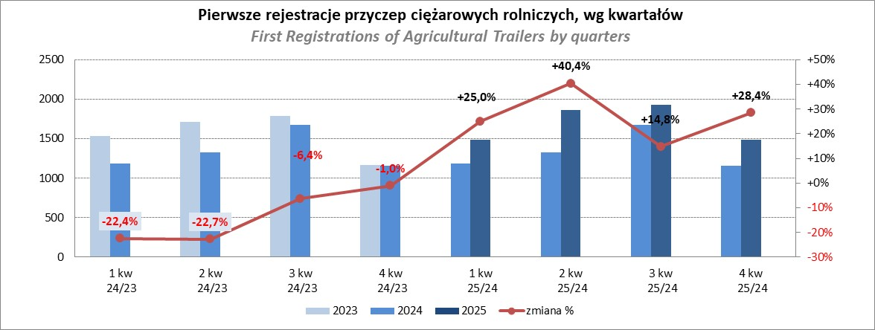

PZPM
Source: PZPM analysis based on Central Register of Vehicles

Ranking_CR
PZPM |  |  |  |  |  | 2026-02-10
Pierwsze rejestracje NOWYCH ciągników rolniczych*, udział w rynku %
First Registrations of NEW Agricultural Tractors*, Market Share %
Pozycja | Marka | Rok narastająco Styczeń - Styczeń
 |  | YTD January - January
 |  | 2026 |  | 2025 |  | Zmiana % r/r
No. | Make
 |  | Ogółem | Udział % | Ogółem | Udział % | Change % y/y
 |  | Total | Mkt shr % | Total | Mkt shr %
1 | KUBOTA | 63 | 12.35% | 68 | 10.61% | -7.4%
2 | NEW HOLLAND | 62 | 12.16% | 92 | 14.35% | -32.6%
3 | DEUTZ-FAHR | 44 | 8.63% | 52 | 8.11% | -15.4%
4 | JOHN DEERE | 34 | 6.67% | 51 | 7.96% | -33.3%
5 | SOLIS | 31 | 6.08% | 43 | 6.71% | -27.9%
6 | DAEDONG-KIOTI | 31 | 6.08% | 9 | 1.40% | 244.4%
7 | MASSEY FERGUSON | 29 | 5.69% | 27 | 4.21% | 7.4%
8 | LOVOL | 23 | 4.51% | 22 | 3.43% | 4.5%
9 | CASE IH | 20 | 3.92% | 55 | 8.58% | -63.6%
10 | VALTRA | 19 | 3.73% | 35 | 5.46% | -45.7%
11 | FARMTRAC | 18 | 3.53% | 28 | 4.37% | -35.7%
12 | FENDT | 16 | 3.14% | 25 | 3.90% | -36.0%
13 | LS | 15 | 2.94% | 31 | 4.84% | -51.6%
14 | ZETOR | 11 | 2.16% | 17 | 2.65% | -35.3%
15 | AUPAX | 10 | 1.96% | 0 | 0.00%
 | Pozostałe / Others | 84 | 16.5% | 86 | 13.4% | -2.3%
 | OGÓŁEM / TOTAL | 510 | 100% | 641 | 100% | -20.4%
*Pojazdy zarejestrowane jako Ciągniki Rolnicze bez wyróżnionych jako potencjalne ATV / UTV
** Liczby zawierają rejestracje czasowe na koniec miesięcy
Źródło: analizy PZPM na podstawie CEP

